关系图
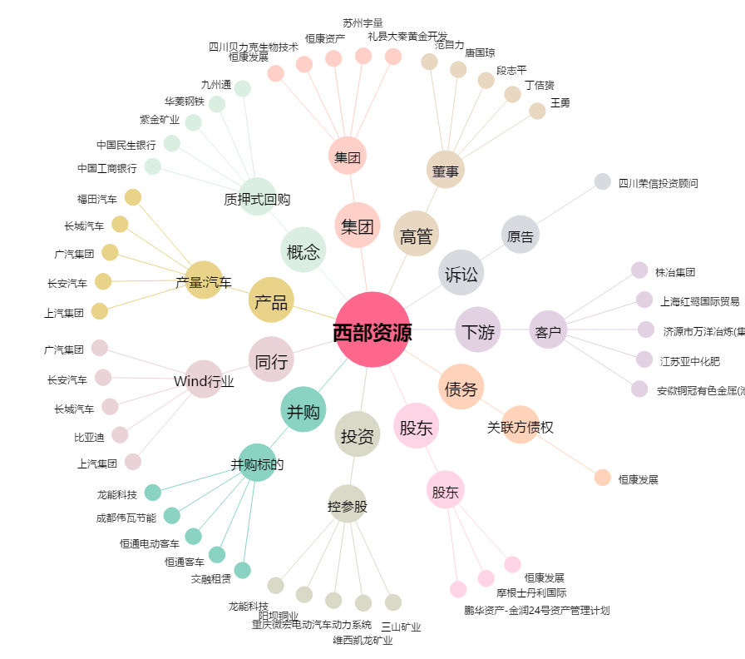
西部资源[600139.SH] - 关系概览图

